README
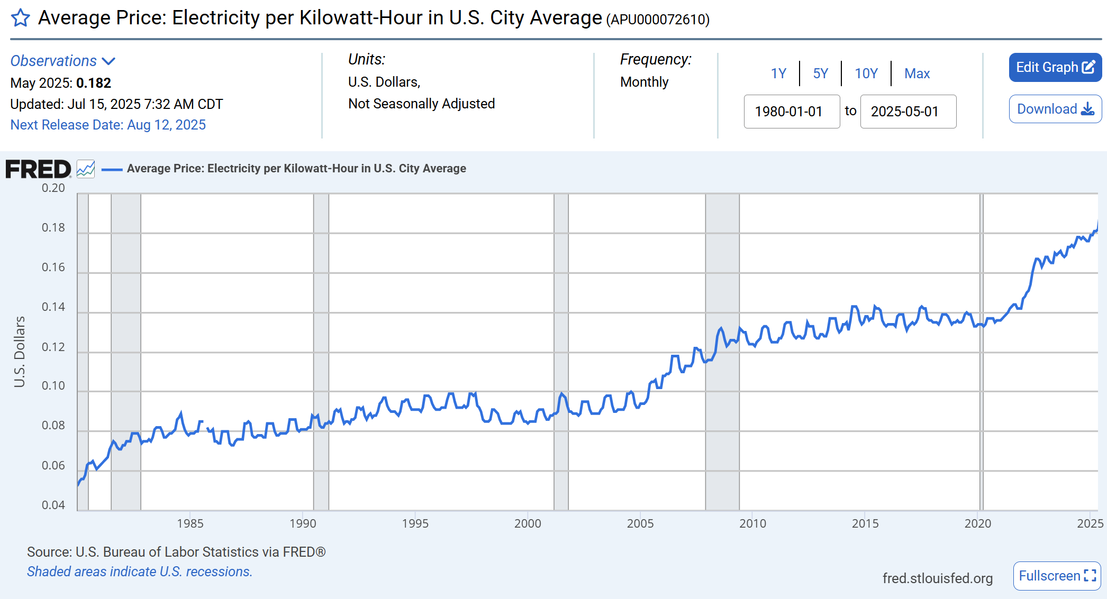
FRED Graph Observations
Federal Reserve Economic Data, Federal Reserve Bank of St. Louis
Link: https://fred.stlouisfed.org/series/APU000072610
Help: https://fredhelp.stlouisfed.org
This data may be copyrighted. Please refer to the Terms of Use: https://fred.stlouisfed.org/legal#fred-terms-faq
File Created: 2025-07-03 10:41 am CDT

APU000072610 | Average Price: Electricity per Kilowatt-Hour in U.S. City Average, U.S. Dollars, Monthly, Not Seasonally Adjusted | Data Updated: 2025-06-11

